Plugin Cssmin
grunt-contrib-cssmin
 | Cssmin có tác dụng nén các tập tin css lại
 | URL: https://gruntjs.com/plugins
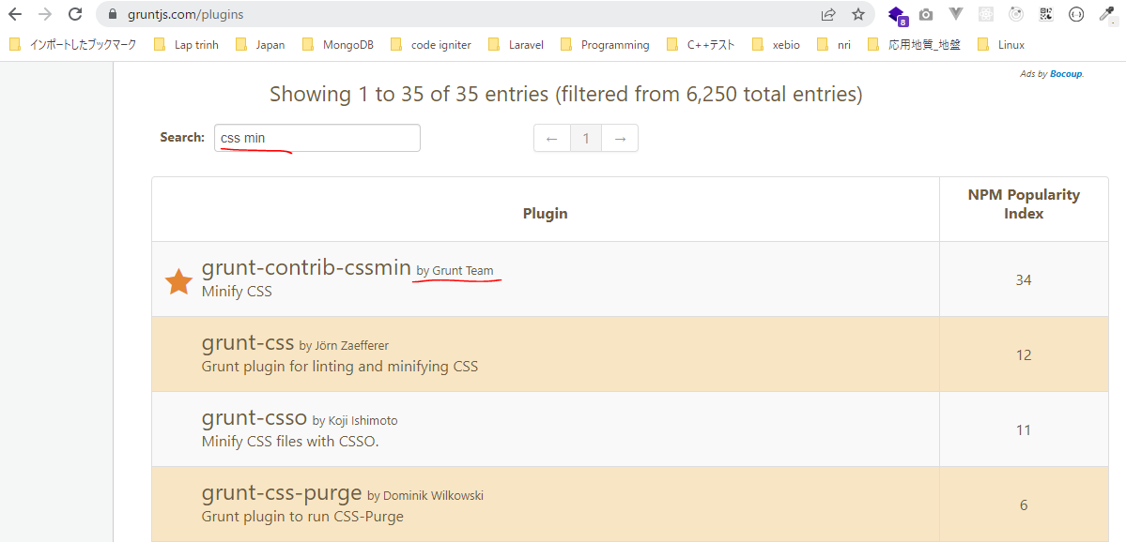

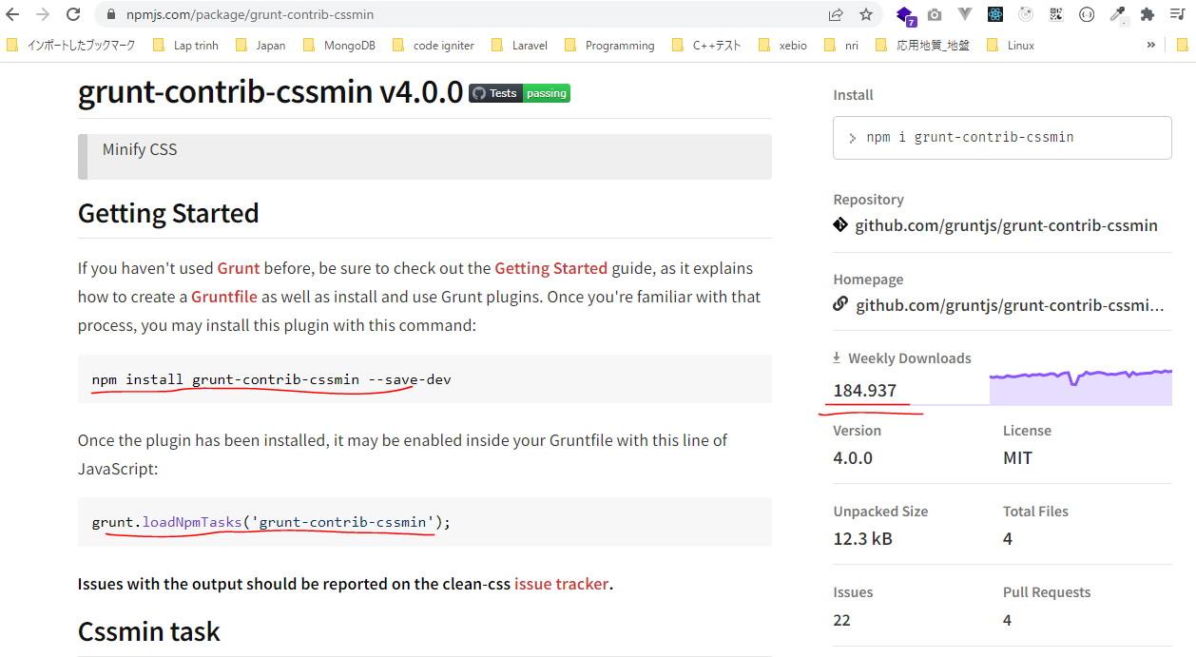

URL: https://gruntjs.com/getting-started

構成
 | sass-gruntjs-bootstrap
 |  | 2.training_grunt
 |  |  | 3.gruntjs
 |  |  |  | development |  |  | → | Chứa các mã nguồn làm việc, như các mã lệnh css, html, js
 |  |  |  |  | css
 |  |  |  |  |  | case-01.css
 |  |  |  |  |  | case-02.css
 |  |  |  | production |  |  | → | Sau khi viết các mã nguồn xong thì đóng gói thành sản phẩm và đặt trong production
 |  |  |  | Gruntfile.js
 |  |  |  | package.json

case-01.css
 | /* Comment */
 | .abc {
 | background-color: yellow;
 | }

case-02.css
 | .abc {
 | color: red;
 | }

 | .def {
 | width: 200px;
 | height: 300px;
 | }

package.json
 | {
 | "name": "gruntjs"
 | }

Installing Grunt and gruntplugins
 | npm install grunt --save-dev

check 構成
 | sass-gruntjs-bootstrap
 |  | 2.training_grunt
 |  |  | 3.gruntjs
 |  |  |  | development
 |  |  |  |  | css
 |  |  |  |  |  | case-01.css
 |  |  |  |  |  | case-02.css
 |  |  |  | node_modules |  |  | → | is added
 |  |  |  | production
 |  |  |  | Gruntfile.js
 |  |  |  | package.json |  |  | → | is changed

Check package.json is changed
package.json
 | {
 | "name": "gruntjs",
 | "devDependencies": {
 | "grunt": "^1.5.3"
 | }
 | }

install cssmin
 | npm install grunt-contrib-cssmin --save-dev

package.json
 | {
 | "name": "gruntjs",
 | "devDependencies": {
 | "grunt": "^1.5.3",
 | "grunt-contrib-cssmin": "^4.0.0"
 | }
 | }

Gruntfile.js
 | module.exports = function(grunt) {

 | // 01 Config
 | grunt.initConfig({
 | mPkg: grunt.file.readJSON('package.json'),

 | dirs: {
 | inputCSS : 'development/css',
 | outputCSS : 'production/css',
 | },

 | // CSSMin
 | cssmin: {
 | options: {
 | },
 | target: {
 | files: [{
 | expand: true,
 | cwd: '<%= dirs.inputCSS %>',
 | src: ['case-01.css', 'case-02.css'],
 | dest: '<%= dirs.outputCSS %>',
 | ext: '.min.css'
 | }]
 | }
 | },
 | });

 | // 02 Load plugin
 | grunt.loadNpmTasks('grunt-contrib-cssmin');

 | // 03 Register task
 | grunt.registerTask('default', ['cssmin']);
 | grunt.registerTask('abc', ['cssmin']);
 | };

Run thực hiện câu lệnh. Cú pháp thực hiện hiện là grunt + taskName. Trường hợp chỉ chạy grunt thôi thì task default sẽ thực hiện
 | grunt abc

new 構成
 | sass-gruntjs-bootstrap
 |  | 2.training_grunt
 |  |  | 3.gruntjs
 |  |  |  | development
 |  |  |  |  | css
 |  |  |  |  |  | case-01.css
 |  |  |  |  |  | case-02.css
 |  |  |  | node_modules
 |  |  |  | production
 |  |  |  |  | css
 |  |  |  |  |  | case-01.min.css | → | Added
 |  |  |  |  |  | case-02.min.css | → | Added
 |  |  |  | Gruntfile.js
 |  |  |  | package.json

case-01.min.css
 | .abc{background-color:#ff0}

case-02.min.css
 | .abc{color:red}.def{width:200px;height:300px}

Plugin Concat
grunt-contrib-concat
 | Concat có tác dụng nối các file lại thành 1 file duy nhất
 | URL: https://gruntjs.com/plugins
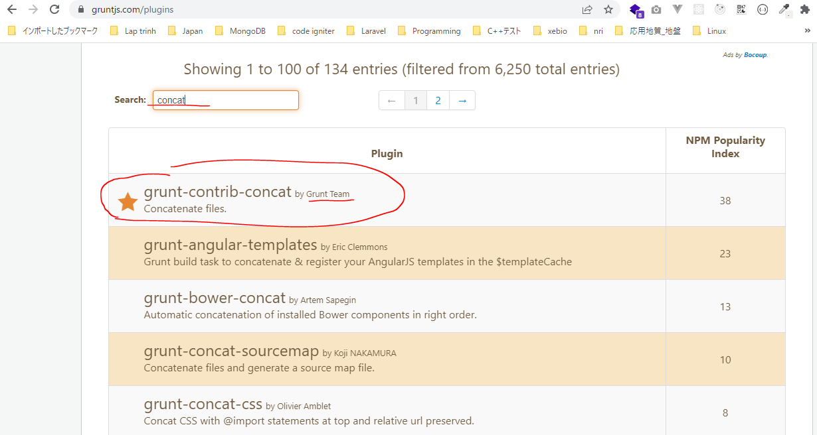

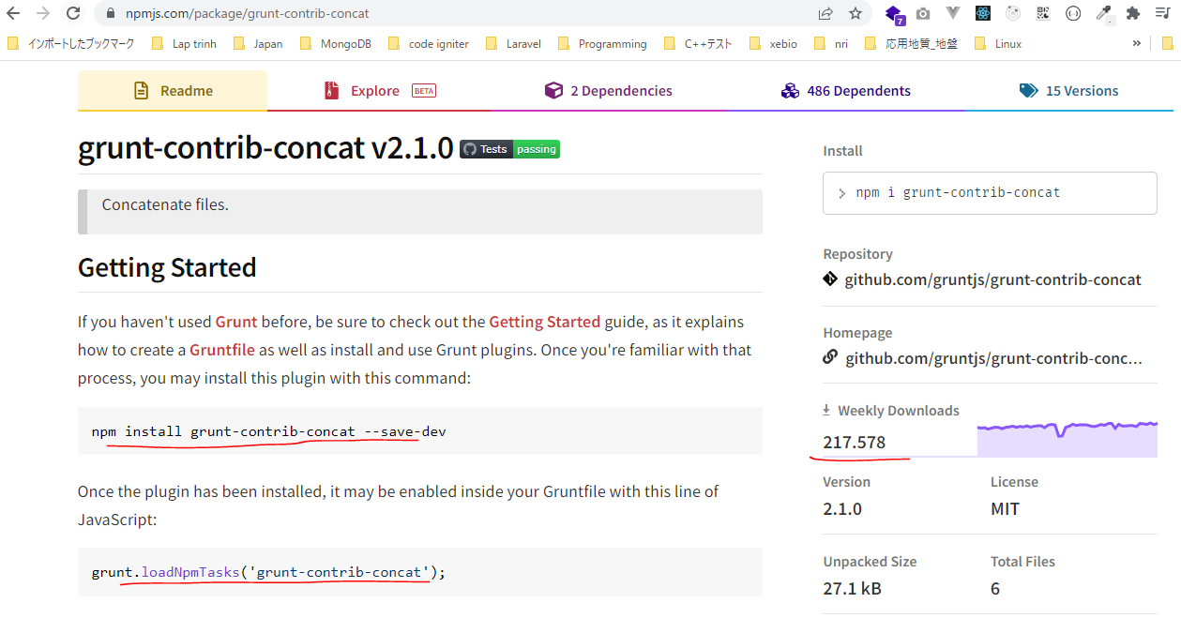

URL: https://gruntjs.com/getting-started

構成
 | sass-gruntjs-bootstrap
 |  | 2.training_grunt
 |  |  | 3.gruntjs
 |  |  |  | development |  |  | → | Chứa các mã nguồn làm việc, như các mã lệnh css, html, js
 |  |  |  |  | css
 |  |  |  |  |  | case-01.css
 |  |  |  |  |  | case-02.css
 |  |  |  |  | js
 |  |  |  |  |  | case-01.js
 |  |  |  |  |  | case-02.js
 |  |  |  | production |  |  | → | Sau khi viết các mã nguồn xong thì đóng gói thành sản phẩm và đặt trong production
 |  |  |  | Gruntfile.js
 |  |  |  | package.json

package.json
 | {
 | "name": "gruntjs"
 | }

case-01.js
 | console.log("FIle 01");
 | /* ABC */

case-02.js
 | console.log("FIle 02");

Installing Grunt and gruntplugins
 | npm install grunt --save-dev

check 構成
 | sass-gruntjs-bootstrap
 |  | 2.training_grunt
 |  |  | 3.gruntjs
 |  |  |  | development
 |  |  |  |  | css
 |  |  |  |  |  | case-01.css
 |  |  |  |  |  | case-02.css
 |  |  |  |  | js
 |  |  |  |  |  | case-01.js
 |  |  |  |  |  | case-02.js
 |  |  |  | node_modules |  |  | → | is added
 |  |  |  | production
 |  |  |  | Gruntfile.js
 |  |  |  | package.json |  |  | → | is changed

Check package.json is changed
package.json
 | {
 | "name": "gruntjs",
 | "devDependencies": {
 | "grunt": "^1.5.3"
 | }
 | }

install concat
 | npm install grunt-contrib-concat --save-dev

package.json
 | {
 | "name": "gruntjs",
 | "devDependencies": {
 | "grunt": "^1.5.3",
 | "grunt-contrib-concat": "^2.1.0",
 | "grunt-contrib-cssmin": "^4.0.0"
 | }
 | }

Gruntfile.js
 | module.exports = function(grunt) {

 | // 01 Config
 | grunt.initConfig({
 | mPkg: grunt.file.readJSON('package.json'),

 | dirs: {
 | inputCSS : 'development/css',
 | outputCSS : 'production/css',
 | inputJS : 'development/js',
 | outputJS : 'production/js',
 | },

 | // CSSMin
 | cssmin: {
 | options: {
 | },
 | target: {
 | files: [{
 | expand: true,
 | cwd: '<%= dirs.inputCSS %>',
 | src: ['case-01.css', 'case-02.css'],
 | dest: '<%= dirs.outputCSS %>',
 | ext: '.min.css'
 | }]
 | }
 | },

 | // Concat
 | concat: {
 | options: {
 | separator: '\n', |  |  |  |  |  | →Ký tự dùng để nối 2 tập tin với nhau
 | stripBanners: false, |  |  |  |  |  | →Các comment trong file vẫn được giữ lại /* ... */
 | banner: '/*! <%= mPkg.name %> - ' +
 | '<%= grunt.template.today("yyyy-mm-dd") %> */' + '\n',
 | },
 | dist: {
 | src: [
 | '<%= dirs.inputJS %>/case-01.js',
 | '<%= dirs.inputJS %>/case-02.js',
 | ],
 | dest: '<%= dirs.outputJS %>/result.js',
 | },
 | },

 | // 02 Load plugin
 | grunt.loadNpmTasks('grunt-contrib-cssmin');
 | grunt.loadNpmTasks('grunt-contrib-concat');

 | // 03 Register task
 | grunt.registerTask('default', ['cssmin']);
 | grunt.registerTask('abc', ['cssmin', 'concat']);
 | };

Run thực hiện câu lệnh. Cú pháp thực hiện hiện là grunt + taskName. Trường hợp chỉ chạy grunt thôi thì task default sẽ thực hiện
 | grunt abc
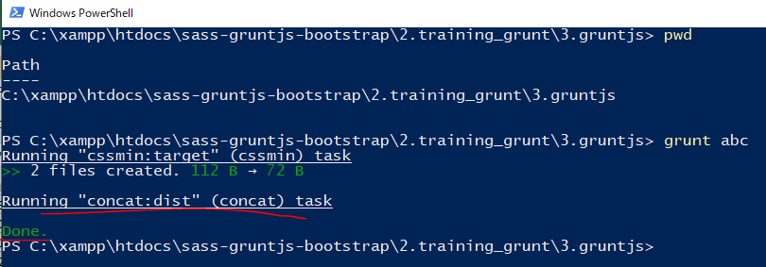

new 構成
 | sass-gruntjs-bootstrap
 |  | 2.training_grunt
 |  |  | 3.gruntjs
 |  |  |  | development
 |  |  |  |  | css
 |  |  |  |  |  | case-01.css
 |  |  |  |  |  | case-02.css
 |  |  |  | node_modules
 |  |  |  | production
 |  |  |  |  | css
 |  |  |  |  |  | case-01.min.css | → | Added
 |  |  |  |  |  | case-02.min.css | → | Added
 |  |  |  |  | js
 |  |  |  |  |  | result.js | → | Added
 |  |  |  | Gruntfile.js
 |  |  |  | package.json

result.js
 | /*! gruntjs - 2022-07-15 */
 | console.log("FIle 01");
 | /* ABC */
 | console.log("FIle 02");

